Sheet1
部门

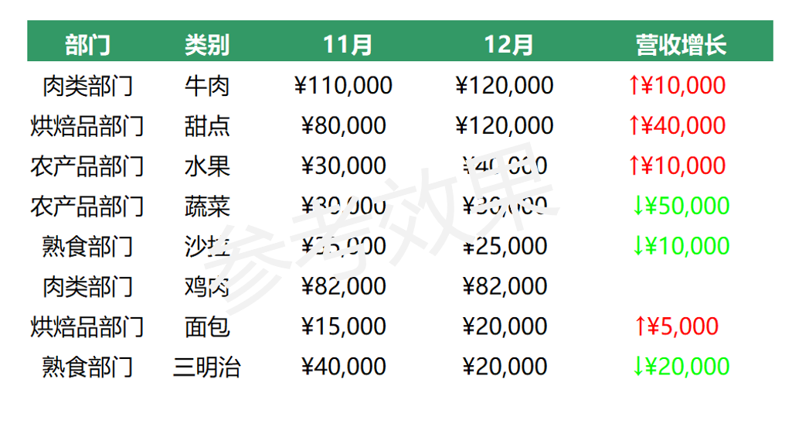
 | 部门 | 类别 | 43770 | 43800 | 营收增长
 | 肉类部门 | 牛肉 | ¥110,000 | ¥120,000 | ↑ ¥10000
 | 烘焙品部门 | 甜点 | ¥80,000 | ¥120,000 | ↑ ¥40000
 | 农产品部门 | 水果 | ¥30,000 | ¥40,000 | ↑ ¥10000
 | 农产品部门 | 蔬菜 | ¥80,000 | ¥30,000 | ↓ ¥50000
 | 熟食部门 | 沙拉 | ¥35,000 | ¥25,000 | ↓ ¥10000
 | 肉类部门 | 鸡肉 | ¥82,000 | ¥82,000
 | 烘焙品部门 | 面包 | ¥15,000 | ¥20,000 | ↑ ¥5000
 | 熟食部门 | 三明治 | ¥40,000 | ¥20,000 | ↓ ¥20000

